画面遷移
対象業務 概要

 | コンポーネント
EngineerUpdate-2
営業対象変更画面

画面ID
画面名
EngineerList-1
営業対象一覧
「編集」ボタン押下

「検索」ボタン押下
「戻る」ボタン押下
「削除」ボタン押下
EngineerDetails-3
営業対象詳細画面
「編集」ボタン押下
 |  | [ 画面 ]
「社員番号」リンク押下

ファイルを選択を押した後「インポー」ボタン押下
「戻る」ボタン押下
「戻る」ボタン押下
 |  | [ アクション ]

EngineerImport-4
インポート結果一覧

 |  | [ 画面遷移 ]

 |  | [ 条件分岐 ]

営業対象一覧＿画面レイアウト・画面項目定義
画面ID |  |  |  | 画面名 |  |  |  |  | 概要（業務目的）
EngineerList-1 |  |  |  | 営業対象一覧 |  |  |  |  | 社員営業情報表一覧の画面です。社員番号で検索ができます。

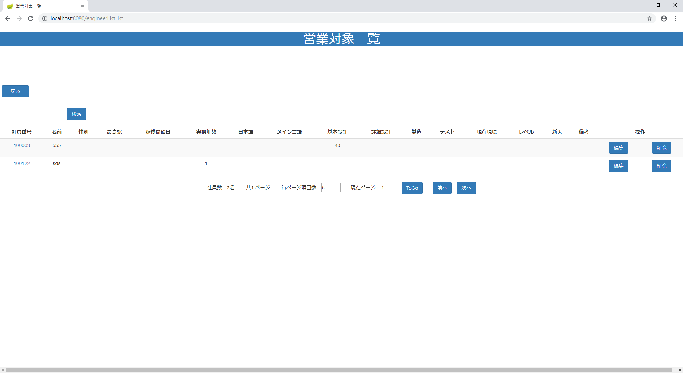
画面レイアウト
【レイアウト】 |  |  |  |  |  |  |  |  |  |  | 【説明】
 |  |  |  |  |  |  |  |  |  |  | ＜表示＞
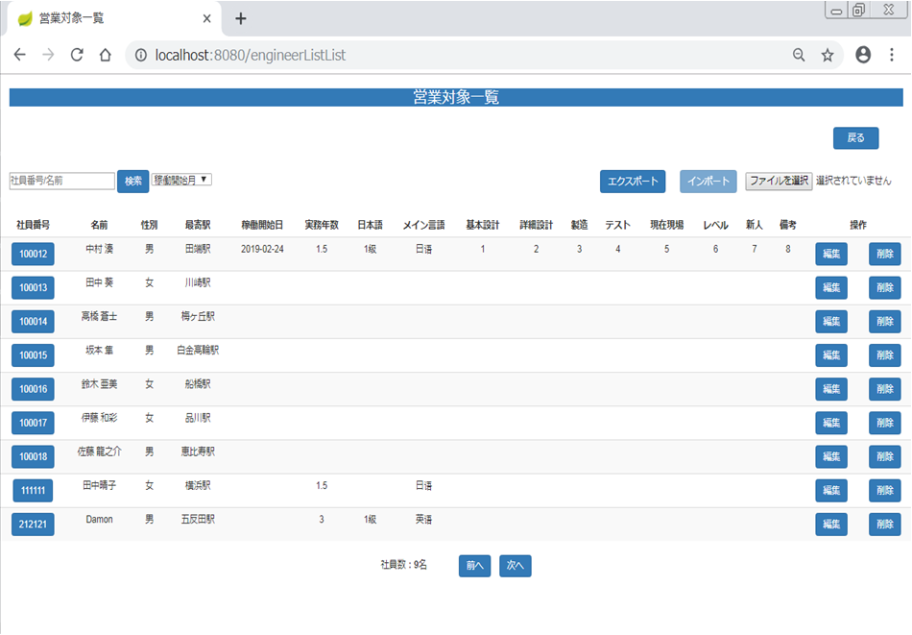
 |  |  |  |  |  |  |  |  |  |  | 1.初期表示
 |  |  |  |  |  |  |  |  |  |  |  | 社員営業情報を一覧にする。

⑪
⑬
②
①
③
⑫
⑬
⑭
 |  |  |  |  |  |  |  |  |  |  | 2.説明
 |  |  |  |  |  |  |  |  |  |  |  | ①検索：ボタン
 |  |  |  |  |  |  |  |  |  |  |  | ②を入力し、検索ボタンをを押したら
①
⑮
 |  |  |  |  |  |  |  |  |  |  |  | 社員番号で検索できます。
②
⑤
⑥
④
⑤
 |  |  |  |  |  |  |  |  |  |  |  | ②検索条件：テキストボックス
 |  |  |  |  |  |  |  |  |  |  |  | 社員番号を入力し、①をを押したら検索ができます。
③
 |  |  |  |  |  |  |  |  |  |  |  | ③検索条件：ダワンリスト
 |  |  |  |  |  |  |  |  |  |  |  | 今から6ヶ月の社員の稼働開始月を検索する。
④
⑥
⑦
⑧
⑨
⑩
 |  |  |  |  |  |  |  |  |  |  |  | ④詳細画面：社員番号リンク
 |  |  |  |  |  |  |  |  |  |  |  | 社員番号リンクを押したら社員営業情報
 |  |  |  |  |  |  |  |  |  |  |  | 詳細画面に遷移する。（/engineerListDetails）

 |  |  |  |  |  |  |  |  |  |  |  | ⑤編集：ボタン
 |  |  |  |  |  |  |  |  |  |  |  | 編集ボタンを押したら社員営業情報変更画面
 |  |  |  |  |  |  |  |  |  |  |  | に遷移する。（/engineerListUpdate）

⑦
⑧
 |  |  |  |  |  |  |  |  |  |  |  | ⑥削除：ボタン
 |  |  |  |  |  |  |  |  |  |  |  | 削除を押したら社員営業情報削除確認
 |  |  |  |  |  |  |  |  |  |  |  | 画面が出る。（⑪、⑫）

 |  |  |  |  |  |  |  |  |  |  |  | ⑦前へ：ボタン
 |  |  |  |  |  |  |  |  |  |  |  | 前のページに遷移する。
 |  |  |  |  |  |  |  |  |  |  |  | 第一ページの場合 前へのボタンが無効する

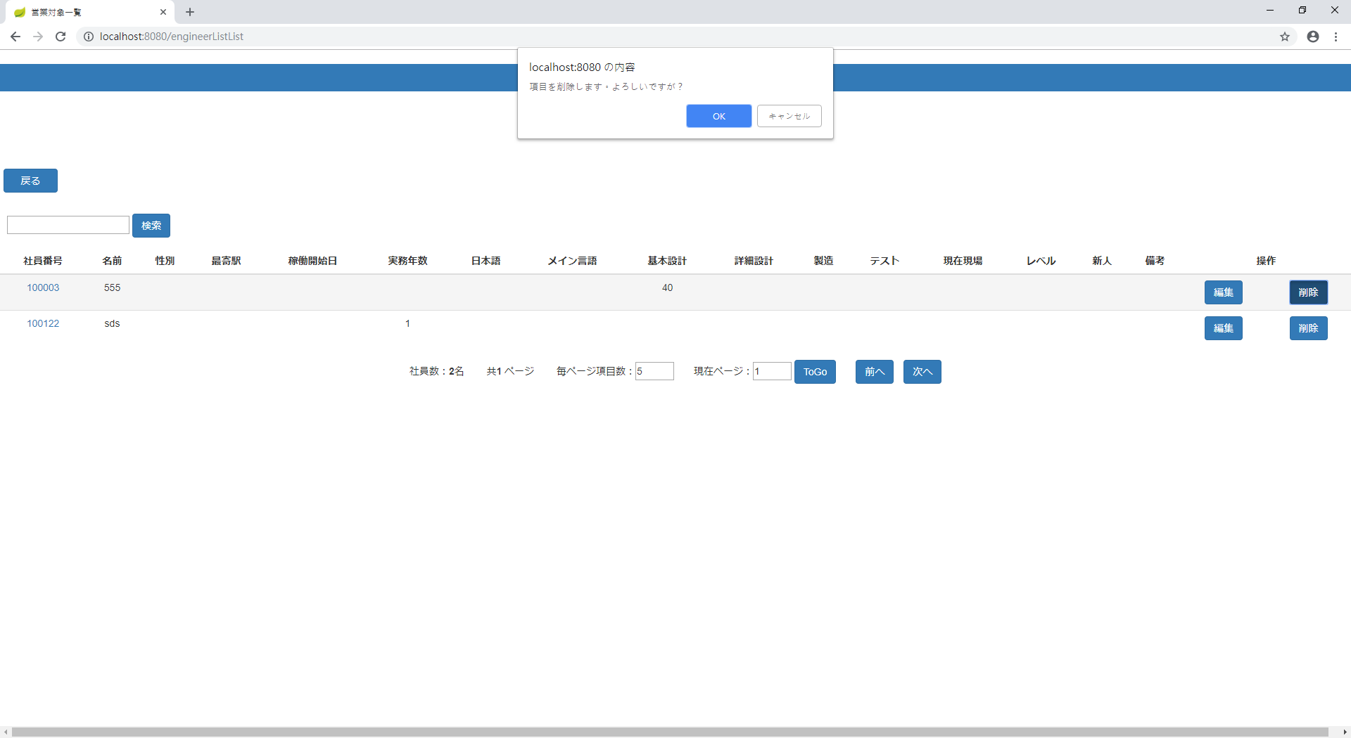
 |  |  |  |  |  |  |  |  |  |  |  | ⑧次へ：ボタン
 |  |  |  |  |  |  |  |  |  |  |  | 次のページに遷移する。
 |  |  |  |  |  |  |  |  |  |  |  | 最後ページの場合 次へのボタンが無効する
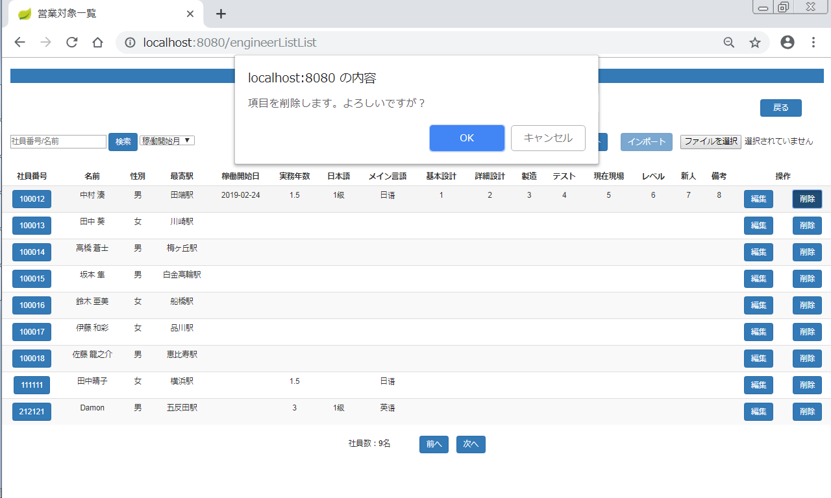
 |  |  |  |  |  |  |  |  |  |  |  | ⑨ OK：ボタン
 |  |  |  |  |  |  |  |  |  |  |  | OKを押したら社員営業情報を削除する。
⑪
⑫
⑨
⑩
 |  |  |  |  |  |  |  |  |  |  |  | ➉キャンセル：ボタン
 |  |  |  |  |  |  |  |  |  |  |  | キャンセルを押したら社員営業情報削除の動作を取り消す。

 |  |  |  |  |  |  |  |  |  |  |  | ⑪戻る：ボタン
 |  |  |  |  |  |  |  |  |  |  |  | 戻るを押したらメニューに遷移する。（/menu）

 |  |  |  |  |  |  |  |  |  |  |  | ⑫エクスポート：ボタン
 |  |  |  |  |  |  |  |  |  |  |  | エクスポートを押したらPCのローカルのファイルにダウンロードする
 |  |  |  |  |  |  |  |  |  |  |  | ファイルがEXCELファイルじゃないの場合、提示フォームをポップアップする
 |  |  |  |  |  |  |  |  |  |  |  | ⑬インポート：ボタン
 |  |  |  |  |  |  |  |  |  |  |  | ファイルを選択しないの場合を押したらインポートボタンが無効する

 |  |  |  |  |  |  |  |  |  |  |  | ⑭ファイルを選択：ボタン
 |  |  |  |  |  |  |  |  |  |  |  | ファイルを選択を押したらPCのローカルのファイルを選択する
 |  |  |  |  |  |  |  |  |  |  |  | ⑮選択されていません
 |  |  |  |  |  |  |  |  |  |  |  | ファイルを選択しませんの場合 選択されていません を表示する

 |  |  |  |  |  |  |  |  |  |  | ＜件数＞

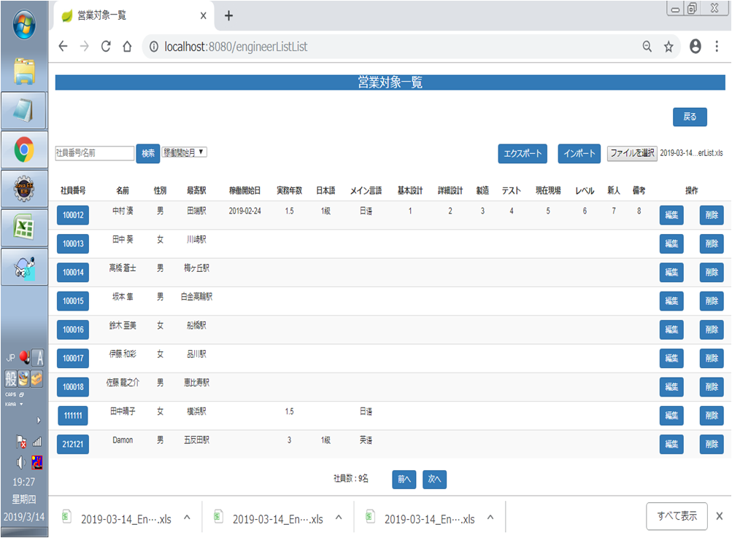

⑰
⑯
 |  |  |  |  |  |  |  |  |  |  |  | ⑯ファイルを選択を選択したら 選択されていません が選択した後の.xlsファイルに変更する
 |  |  |  |  |  |  |  |  |  |  |  | ⑰インポート が押したらインポート結果一覧画面に遷移する

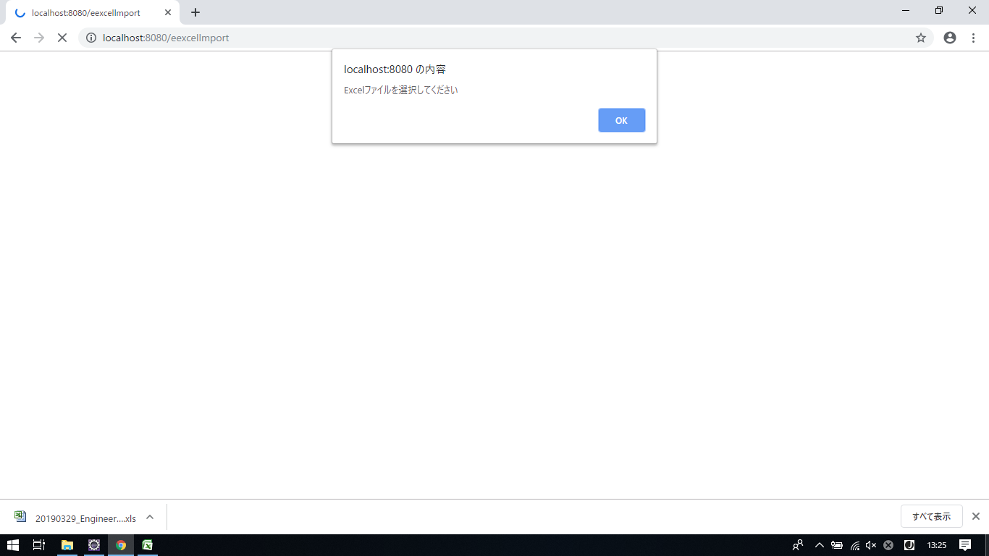

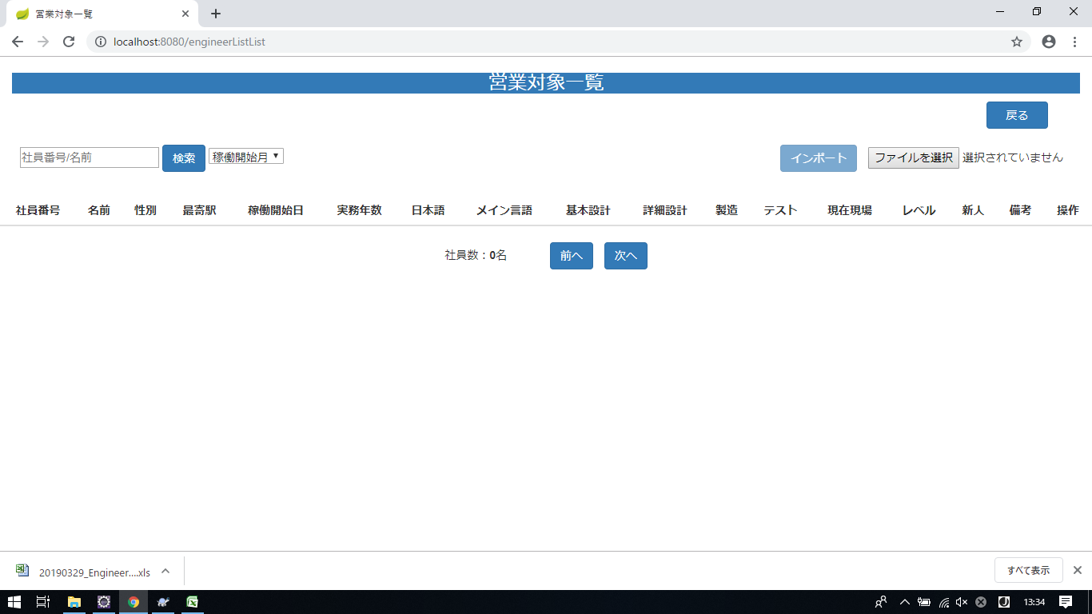

 |  |  |  |  |  |  |  |  |  |  |  | 社員営業対象の情報がないの場合、エクスポートボタンが無効する

項目定義
項目属性 |  |  |  |  |  |  |  |  |  |  | バリデーション |  |  |  |  |  | データベース項目 (*ロジックor詳細設計)
No | グループ タイプ | グループ名 (論理名) | コンポーネント名 | HTMLタイプ | I/O | 型 | 長さ | フォーマット ／スタイル | タブ オーダー | 表示条件 | 必須 | 桁 | 型 | 範囲 | 関連 | 参照 | テーブル | カラム
1 | Form | フォーム | 戻る | ボタン | IN |  | 0 |  | 1 | 常に表示
2 | Form | 検索フォーム | 検索ボタン | テキストフィールド | IN |  | 0 |  | 2 | 常に表示
3 | Form | 検索フォーム | 検索ボタン | ダウンリスト | IN |  |  |  | 3 | 常に表示
4 | Table | 詳細画面テーブル | 詳細画面 | リンク | IN |  | - |  | 3 | 常に表示
5 | Table | 詳細画面テーブル | 編集 | ボタン | IN |  | - |  | 4 | 常に表示
6 | Form | 削除フォーム | 削除 | ボタン | IN |  | - |  | 5 | 常に表示
7 | Form | ページフォーム | 前へ | ボタン | IN |  | - |  | 6 | 常に表示
8 | Form | ページフォーム | 次へ | ボタン | IN |  | - |  | 7 | 常に表示
9 | Form | 削除フォーム | OK | ボタン | IN |  | - |  | 8 | 削除を押したら表示
10 | Form | 削除フォーム | キャンセル | ボタン | IN |  | - |  | 9 | 削除を押したら表示
11 | Form | エクスポート | エクスポート | ボタン | IN |  | - |  | 10 | 常に表示
12 | Form | インポート | インポート | ボタン | IN |  | - |  | 11 | 常に表示
13 | Form | ファイルを選択 | 選択ボックス | ボタン | IN |  |  |  | 12 | 常に表示
14 | Form | 選択されていません | 文字 | ファイル | IN |  | - |  | 12 | 常に表示
バリデーション

アクション

インポート結果一覧＿画面レイアウト・画面項目定義
画面ID |  |  |  | 画面名 |  |  |  |  | 概要（業務目的）
EngineerImport-4 |  |  |  | 社員営業情報のインポート結果一覧 |  |  |  |  | 社員営業情報のインポート結果の画面です。社員情報でダウンロードができます。

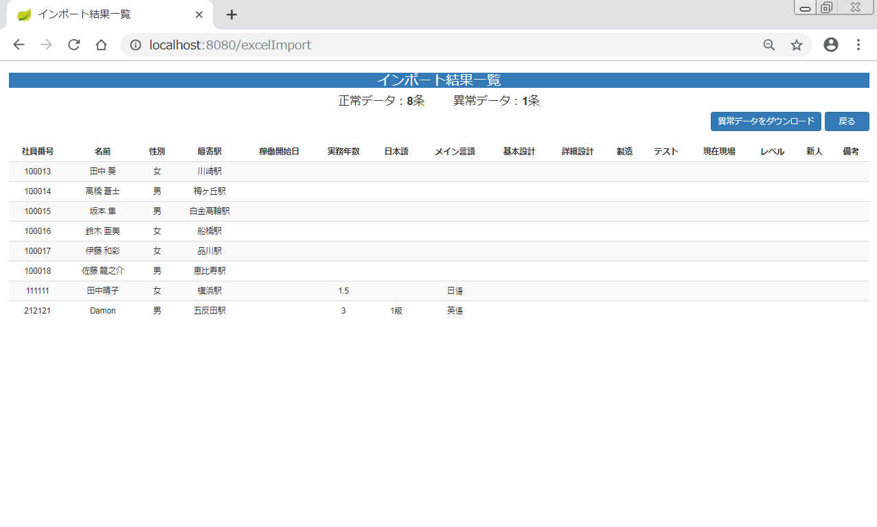
画面レイアウト
【レイアウト】 |  |  |  |  |  |  |  |  |  |  | 【説明】
 |  |  |  |  |  |  |  |  |  |  | ＜表示＞
 |  |  |  |  |  |  |  |  |  |  | 1.初期表示
①
②
 |  |  |  |  |  |  |  |  |  |  |  | 社員営業情報のインポート結果を一覧にする。
③
④
 |  |  |  |  |  |  |  |  |  |  |  | 社員営業情報表一覧の画面のインポートボタン
 |  |  |  |  |  |  |  |  |  |  |  | が押したらインポート結果一覧画面に遷移した後
 |  |  |  |  |  |  |  |  |  |  |  | 正常の社員情報をリストに表示する
⑪
 |  |  |  |  |  |  |  |  |  |  | 2.説明
 |  |  |  |  |  |  |  |  |  |  |  | ①正常データの数
①
③
⑫
⑬
⑭
①
 |  |  |  |  |  |  |  |  |  |  |  | ②異常データの数

⑤
⑥
④
⑤
③
 |  |  |  |  |  |  |  |  |  |  |  | ③異常データをダウンロード:ボタン
 |  |  |  |  |  |  |  |  |  |  |  | 異常データをダウンロードを押したら異常の社員情報が
 |  |  |  |  |  |  |  |  |  |  |  | PCのローカルのファイルにダウンロードする
 |  |  |  |  |  |  |  |  |  |  |  | ③戻る::ボタン
 |  |  |  |  |  |  |  |  |  |  |  | 営業対象一覧画面に戻る
④
⑥
⑦
⑧
⑨
⑩

項目定義
項目属性 |  |  |  |  |  |  |  |  |  |  | バリデーション |  |  |  |  |  | データベース項目 (*ロジックor詳細設計)
No | グループ タイプ | グループ名 (論理名) | コンポーネント名 | HTMLタイプ | I/O | 型 | 長さ | フォーマット ／スタイル | タブ オーダー | 表示条件 | 必須 | 桁 | 型 | 範囲 | 関連 | 参照 | テーブル | カラム
1 |  |  |  |  | IN |  | - |  | 1 | 常に表示
2 | Form | 検索フォーム | 検索ボタン | ボタン | IN |  | - |  | 2 | 常に表示
3 | Table | 詳細画面テーブル | 詳細画面 | リンク | IN |  | - |  | 3 | 常に表示
4 | Table | 詳細画面テーブル | 編集 | ボタン | IN |  | - |  | 4 | 常に表示
5 | Form | 削除フォーム | 削除 | ボタン | IN |  | - |  | 5 | 常に表示
6 | Form | ページフォーム | 毎ページ項目数 | テキストフィールド | IN | 文字列 | - |  | 6 | 常に表示
7 | Form | ページフォーム | 現在ページ | テキストフィールド | IN | 文字列 | - |  | 7 | 常に表示
8 | Form | ページフォーム | ToGo | ボタン | IN |  | - |  | 8 | 常に表示
9 | Form | ページフォーム | 前へ | ボタン | IN |  | - |  | 9 | 常に表示
10 | Form | ページフォーム | 次へ | ボタン | IN |  | - |  | 10 | 常に表示
11 | Form | 削除フォーム | OK | ボタン | IN |  | - |  | 11 | 削除を押したら表示
12 | Form | 削除フォーム | キャンセル | ボタン | IN |  | - |  | 12 | 削除を押したら表示
13 | Form | 検索フォーム | 検索条件 | テキストフィールド | IN | 文字列 | - |  | 13 | 常に表示
バリデーション

アクション

営業対象変更画面＿画面レイアウト・画面項目定
画面ID |  |  |  | 画面名 |  |  |  |  | 概要（業務目的）
EngineerUpdate-2 |  |  |  | 営業対象変更画面 |  |  |  |  | 社員の営業情報を編集する画面です。入力可。

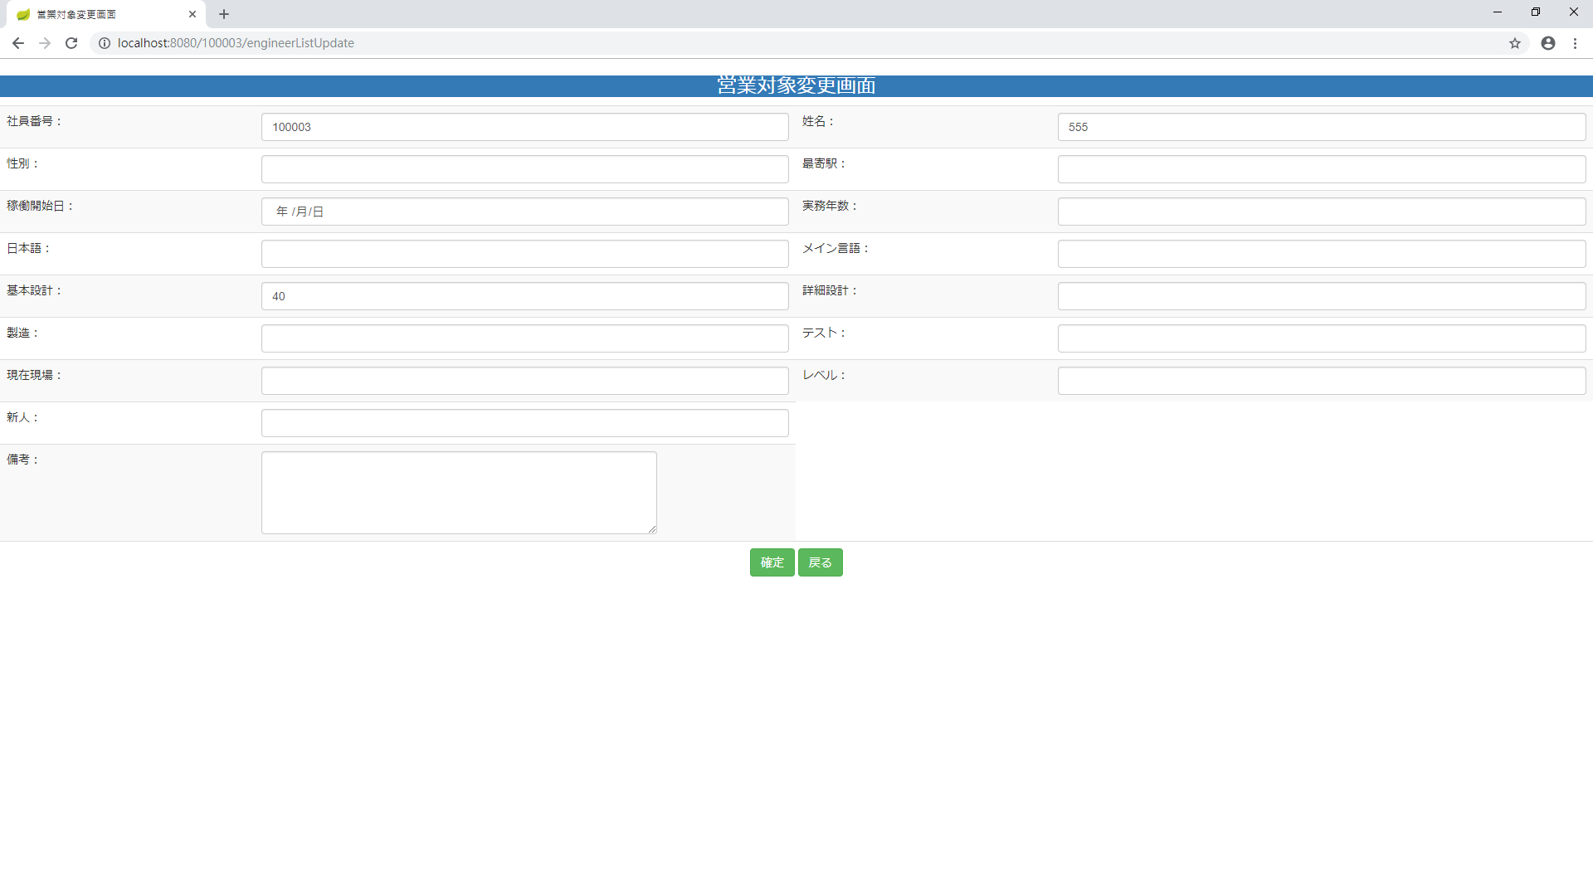
画面レイアウト
【レイアウト】 |  |  |  |  |  |  |  |  |  |  | 【説明】
 |  |  |  |  |  |  |  |  |  |  | ＜表示＞
 |  |  |  |  |  |  |  |  |  |  | 1.初期表示
 |  |  |  |  |  |  |  |  |  |  |  | 選択した社員営業情報現状を表示する。

①
②
③
④
 |  |  |  |  |  |  |  |  |  |  | 2.説明
 |  |  |  |  |  |  |  |  |  |  |  | ①-⑯社員情報。①は入力不可。
⑤
⑥
⑦
⑧
⑨
⑩
 |  |  |  |  |  |  |  |  |  |  |  | ⑰確定：ボタン
 |  |  |  |  |  |  |  |  |  |  |  | ②-⑯営業情報の変更内容を入力後、「確定」⑰押下
 |  |  |  |  |  |  |  |  |  |  |  | により営業情報変更処理を行い、営業対象一覧
⑪
⑫
 |  |  |  |  |  |  |  |  |  |  |  | 画面に遷移する。

⑬
⑭
⑮
 |  |  |  |  |  |  |  |  |  |  |  | ⑱戻る：ボタン
 |  |  |  |  |  |  |  |  |  |  |  | 「戻る」⑱押すと、営業対象一覧に遷移する。

⑯

⑰
⑱

 |  |  |  |  |  |  |  |  |  |  | ＜件数＞

項目定義
項目属性 |  |  |  |  |  |  |  |  |  |  | バリデーション |  |  |  |  |  | データベース項目 (*ロジックor詳細設計)
No | グループ タイプ | グループ名 (論理名) | コンポーネント名 | HTMLタイプ | I/O | 型 | 長さ | フォーマット ／スタイル | タブ オーダー | 表示条件 | 必須 | 桁 | 型 | 範囲 | 関連 | 参照 | テーブル | カラム
1 | Form | 情報変更フォーム | 社員番号 | テキストフィールド | OUT | 文字列 | - |  | 1 | 常に表示
2 | Form | 情報変更フォーム | 姓名 | テキストフィールド | IN | 文字列 | - |  | 2 | 常に表示
3 | Form | 情報変更フォーム | 性別 | テキストフィールド | IN | 文字列 | - |  | 3 | 常に表示
4 | Form | 情報変更フォーム | 最寄駅 | テキストフィールド | IN | 文字列 | - |  | 4 | 常に表示
5 | Form | 情報変更フォーム | 稼働開始日 | テキストフィールド | IN | 文字列 | - |  | 5 | 常に表示
6 | Form | 情報変更フォーム | 実務年数 | テキストフィールド | IN | 文字列 | - |  | 6 | 常に表示
7 | Form | 情報変更フォーム | 日本語 | テキストフィールド | IN | 文字列 | - |  | 7 | 常に表示
8 | Form | 情報変更フォーム | メイン言語 | テキストフィールド | IN | 文字列 | - |  | 8 | 常に表示
9 | Form | 情報変更フォーム | 基本設計 | テキストフィールド | IN | 文字列 | - |  | 9 | 常に表示
10 | Form | 情報変更フォーム | 詳細設計 | テキストフィールド | IN | 文字列 | - |  | 10 | 常に表示
11 | Form | 情報変更フォーム | 製造 | テキストフィールド | IN | 文字列 | - |  | 11 | 常に表示
12 | Form | 情報変更フォーム | テスト | テキストフィールド | IN | 文字列 | - |  | 12 | 常に表示
13 | Form | 情報変更フォーム | 現在現場 | テキストフィールド | IN | 文字列 | - |  | 13 | 常に表示
14 | Form | 情報変更フォーム | レベル | テキストフィールド | IN | 文字列 | - |  | 14 | 常に表示
15 | Form | 情報変更フォーム | 新人 | テキストフィールド | IN | 文字列 | - |  | 15 | 常に表示
16 | Form | 情報変更フォーム | 備考 | テキストフィールド | IN | 文字列 | - |  | 16 | 常に表示
17 | Form | 情報変更フォーム | 確定 | ボタン | IN |  | - |  | 17 | 常に表示
18 | Form | 情報変更フォーム | 戻る | ボタン | IN |  | - |  | 18 | 常に表示
バリデーション

アクション

営業対象詳細画面＿画面レイアウト・画面項目定義
画面ID |  |  |  | 画面名 |  |  |  |  | 概要（業務目的）
EngineerDetails-3 |  |  |  | 営業対象詳細画面 |  |  |  |  | 社員の営業情報を表示する画面です。入力不可。

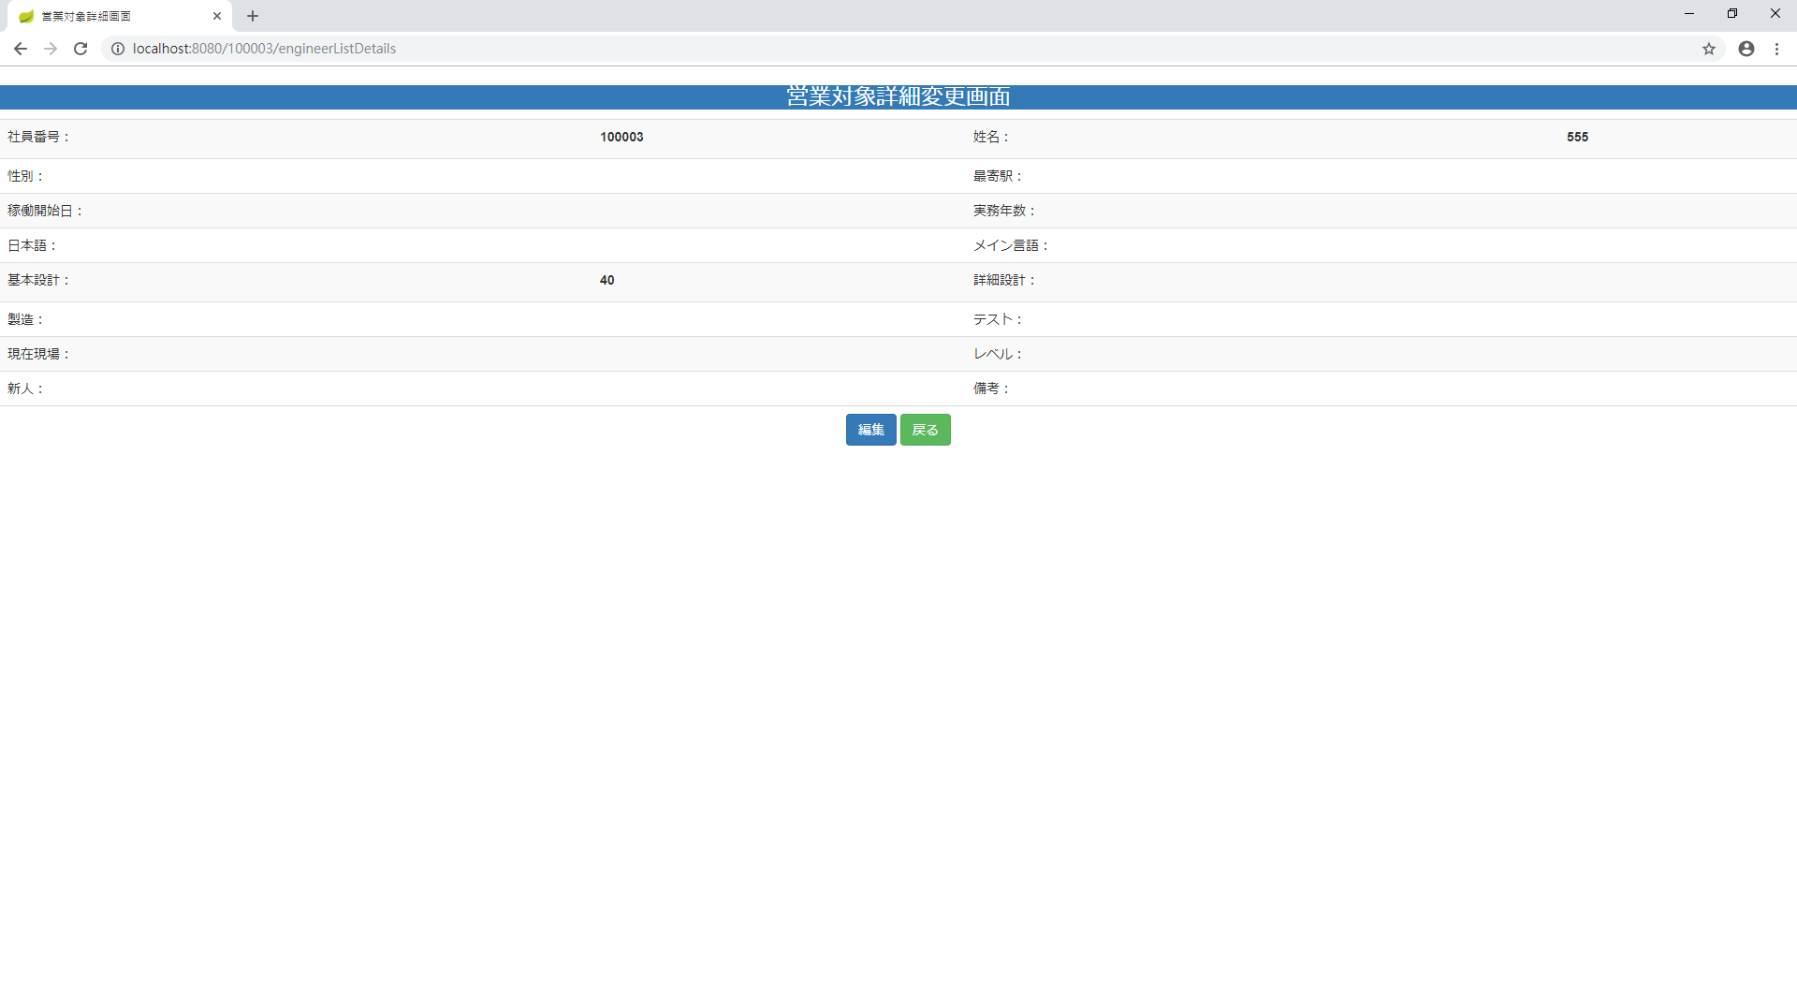
画面レイアウト
【レイアウト】 |  |  |  |  |  |  |  |  |  |  | 【説明】
 |  |  |  |  |  |  |  |  |  |  | ＜表示＞
 |  |  |  |  |  |  |  |  |  |  | 1.初期表示
①
 |  |  |  |  |  |  |  |  |  |  |  | 選択した社員基本情報現状を表示する。

 |  |  |  |  |  |  |  |  |  |  | 2.説明
 |  |  |  |  |  |  |  |  |  |  |  | ①社員営業情報
 |  |  |  |  |  |  |  |  |  |  |  | 社員営業情報を表示する。

 |  |  |  |  |  |  |  |  |  |  |  | ②編集ボタン
 |  |  |  |  |  |  |  |  |  |  |  | 「編集」②ボタンを押すと、営業対象変更画面
 |  |  |  |  |  |  |  |  |  |  |  | に遷移する。

③
②
 |  |  |  |  |  |  |  |  |  |  |  | ③戻るボタン
 |  |  |  |  |  |  |  |  |  |  |  | 「戻る」③ボタンを押すと、営業対象一覧に遷移する。

 |  |  |  |  |  |  |  |  |  |  | ＜件数＞

項目定義
項目属性 |  |  |  |  |  |  |  |  |  |  | バリデーション |  |  |  |  |  | データベース項目 (*ロジックor詳細設計)
No | グループ タイプ | グループ名 (論理名) | コンポーネント名 | HTMLタイプ | I/O | 型 | 長さ | フォーマット ／スタイル | タブ オーダー | 表示条件 | 必須 | 桁 | 型 | 範囲 | 関連 | 参照 | テーブル | カラム
1 | Form | 操作フォーム | 編集 | ボタン | IN |  | - |  | 1 | 常に表示
2 | Form | 操作フォーム | 戻る | ボタン | IN |  | - |  | 2 | 常に表示

バリデーション

アクション

